Base de referência

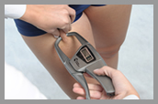
Tríceps | Supraílica | Axilar média
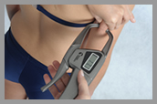

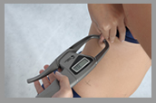

Subescapular | Abdominal



Torácica | Quadríceps

